SJ-PLAYER-1
Názov testovacieho prípadu |  |  |  | Dátum a čas | Súčasný výsledok | Foto dokumentácia
Hráčov štít by sa mal minúť pred zdravím |  |  |  | 12/22/23 | Po zasiahnutí hráča projektilom/asteroidom je hráčovi najskôr odobraná hodnota štítu pred zdravím. Zdravie sa odoberá až po minutí štítu. | 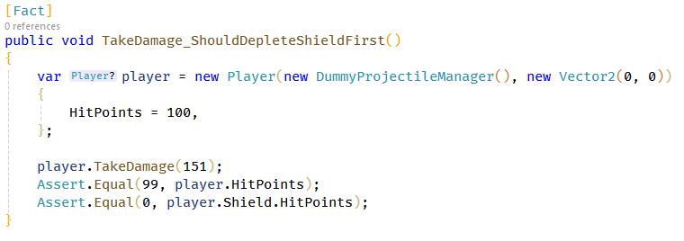

ID |  | SJ-PLAYER-1 | Meno testera | Kristán Lepka
Zariadenie |  | Desktop | Operačný systém | Windows 10
Nástroj realizácie |  | xUnit | Výsledok testu | Prešiel

Popis testovacieho prípadu |  |  |  |  | Očakávaný výsledok
Pri zásahu hráča projektilom alebo asteroidom by sa mala najskôr odčítavať hodnota jeho štítu pred zdravím. Až po minutí štítu odoberá z jeho zdravia. |  |  |  |  | Ak je hodnota poškodenia z projektilu alebo asteroidu menšia alebo rovná hodnote štítu, hráč najskôr príde o štít, jeho zdravie je nezmenené. Ak je poškodenie vyššie, hráč príde o štít a zvyšok sa uberie z jeho zdravia.

Kroky pre dosiahnutie
1 | Môže byť odštartovaná nová hra, alebo načítaná uložená
2 | Necháme nech hráča zasiahne asteroid alebo projektil v hre
3
4
5
6
7
8
9
10
11
12 |  |  |  |  | Poznámky
13 |  |  |  |  | Realizácia pomocou xUnit - stačí vytvoriť hráča a zavolať TakeDamage metódu. Následne sa skontrolujú hodnoty Health a Shield.
14
15
16
17
18
19
20

Výsledky testu
Neotestovaný
Prešiel
Neprešiel

